S1
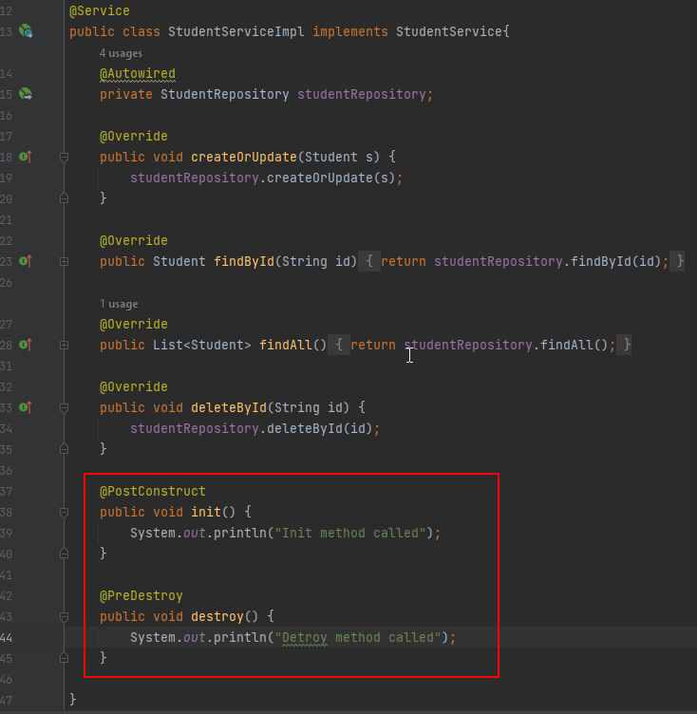
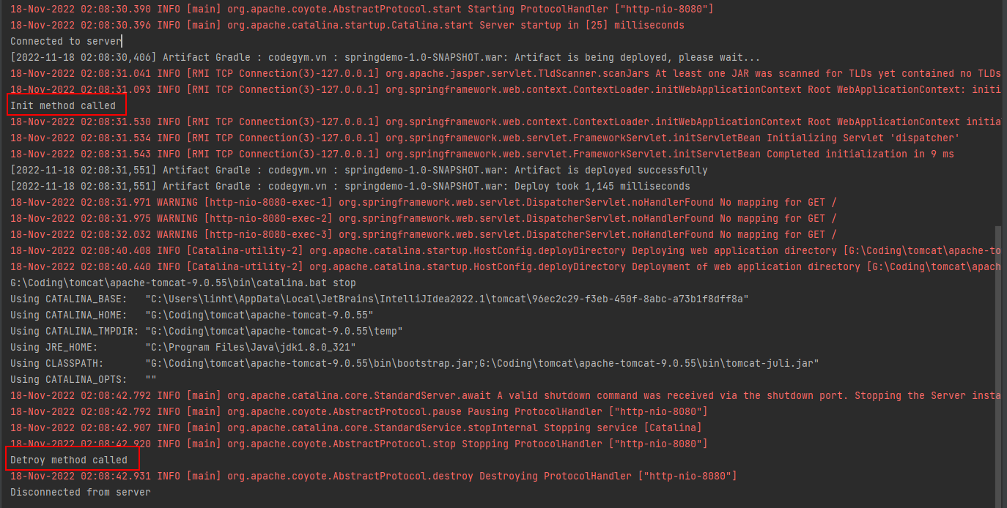
1. Khái niệm và ý nghĩa của framework
 | + Framework là các ứng dụng phần mềm có tính trừu tượng(abstraction), cung cấp các tính năng chung và thông dụng, có thể tùy biến để tạo nên những ứng dụng cụ thể khác nhau
 | + Mỗi framework cung cấp một phương pháp riêng biệt để xây dựng và triển khai ứng dụng
 | + Mỗi framework bao gồm một môi trường tổng thể, tái sử dụng được nhằm cung cấp các chức năng và công cụ để hỗ trợ quá trình phát triển ứng dụng

 | Phân biệt framework và library
 | + Điểm khác biệt lớn nhất giữa Framework và Library đó chính là cơ chế “Inversion of Control”
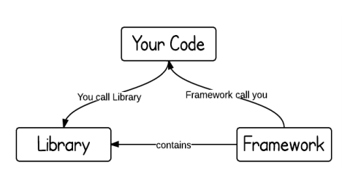

2. Các thành phần của spring framework
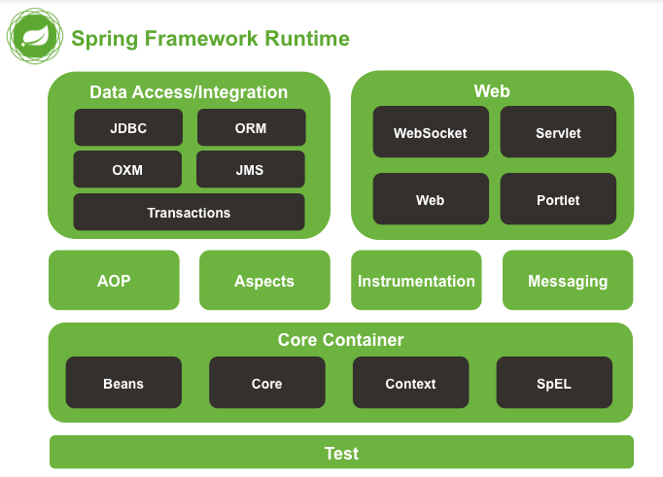

 | Core Container
 |  | - Bao gồm các module spring core, beans, context và expression languate (EL)
 |  |  | + Spring core, bean cung cấp tính năng IOC và Dependency Injection.
 |  |  | + Spring Context hỗ trợ đa ngôn ngữ (internationalization), các tính năng Java EE như EJB, JMX.
 |  |  | + Expression Language được mở rộng từ Expresion Language trong JSP. Nó cung cấp hỗ trợ việc setting/getting
 |  |  | giá trị, các method cải tiến cho phép truy cập collections, index, các toán tử logic…
 | Data Access/Integration
 |  | Nhóm này bao gồm JDBC, ORM, OXM, JMS và module Transaction. Những module này cung cấp khả năng giao tiếp với database
 | Web
 |  | Hay còn gọi là Spring MVC Nhóm này gồm Web, Web-Servlet… hỗ trợ việc tạo ứng dụng web.
 | Test
 |  | Tầng này cung cấp khả năng hỗ trợ kiểm thử với JUnit và TestNG.
 | AOP (Aspect Oriented Programming)
 |  | Những module này hỗ trợ cài đặt lập trình hướng khía cạnh (Aspect Oriented Programming), hỗ trợ tích hợp với AspectJ.
 | Instrumentation
 |  | cung cấp lớp hỗ trợ instrumentation và lớp loader instrumentation để sử dụng trong các máy chủ ứng dụng nhất định.
 | Messaging

3. Tổng quan Spring MVC
 | + Spring Web MVC Framework là một nền tảng mã nguồn mở phổ biến để phát triển ứng dụng Java EE
 | + Được cài đặt đầy đủ các đặc tính của MVC Pattern
 | + Cung cấp một Front Controller (DispatcherServlet) để xử lý hoặc lắng nghe mỗi khi có request tới ứng dụng

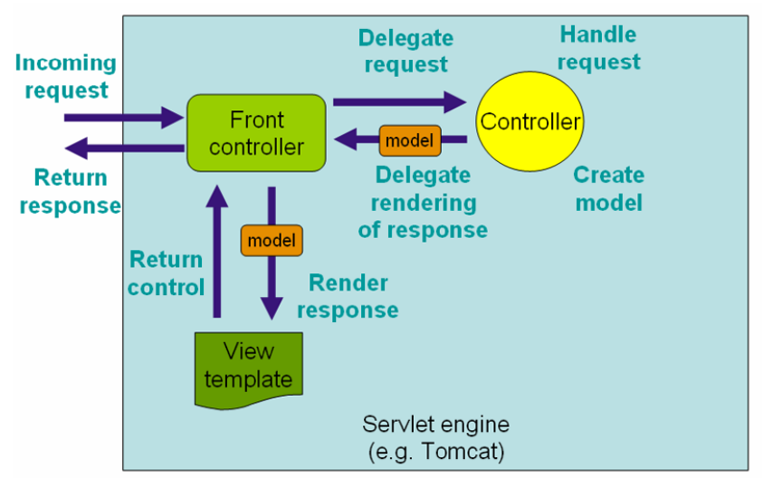

 | Spring MVC được thiết kế xung quanh dispatcherServlet để xử lý bắt tất cả các HTTP request và HTTP response
 | The DispatcherServlet
 |  | - Trong spring framework thì dispatcher servlet làm nhiệm vụ như là front controller - tức là mọi request trước
 |  | khi đi tới controller khác thì phải đi qua dispatcher servlet trước
 |  | - Dispatcher servlet sẽ handle tất cả các request từ client và response trả về từ server
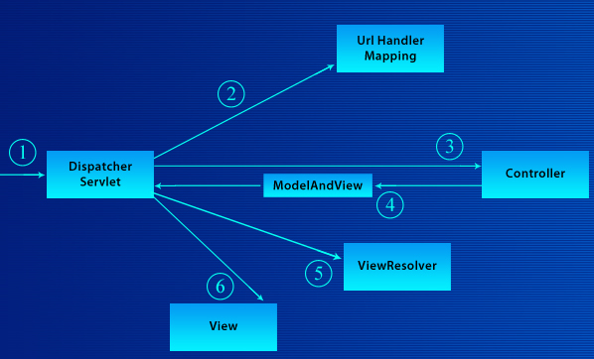

 | Client

 |  | 1. Spring Font Controller (DispatcherServlet) nhận yêu cầu nó sẽ tìm đến Handler Mapping thích hợp
 |  | 2. Handler Mapping sẽ ánh xạ yêu cầu của client đến controller thích hợp.
 |  | 3. Sau đó DispatcherServlet sẽ gửi yêu cầu đến Controller thích hợp.
 |  | 4. Sau khi thực hiện tiến trình từ yêu cầu của client, nó thực thi các logic được xác định trong
 |  | controller và cuối cùng trả về đối tượng ModelAndView
 |  | 5. Dựa trên các giá trị trong ModelAndView Controller mà nó sẽ view, có thể là JSP, FreeMaker,tiles
 |  | do file cấu hình của chúng ta config
 |  | 6. Controller sẽ gửi đến cho Servlet container và cuối cùng Servlet container sẽ gửi kết quả cho
 |  | người dùng
4. Khái niệm về ViewResolver
 | + ViewResolver là cơ chế để xử lý tầng view của Spring MVC
 | + ViewResolver ánh xạ tên của view sang đối tượng view tương ứng

5. Khái niệm về Dependency Injection
 | Spring IoC Container
 | Dependency Injection
 | Spring Managed Bean

 | Spring IoC Container
 |  | Trước lúc có Spring IoC Container
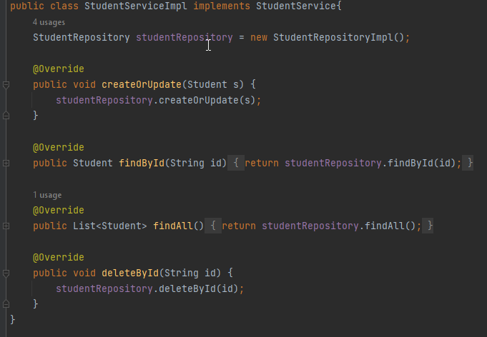
 |  |  |  |  | => Class service muốn sử dụng studentRepository thì phải
 |  |  |  |  | sử dụng key word new để khởi tạo class như hình

 |  | Định nghĩa
 |  |  | Với Spring IOC container thì developer không cần phải khởi tạo object , dev chỉ cần config thôi
 |  |  | Spring IoC sẽ đọc file config và chịu trách nhiệm cho việc tạo ra các object, quản lý các dependency (dependency injection (DI)),
 |  |  | wiring chúng lại với nhau, cài đặt chúng, cũng như quản lý lifecycle của chúng.
 |  | Lợi ích
 |  |  | IoC hay dependency injection tối thiểu hóa lương code trong application.
 |  |  | Nó giúp cho application dễ test hơn
 |  | Cách để config spring container: có 3 cách
 |  |  | + Config bằng XML (về tham khảo thêm trên mạng, nếu vẫn chưa rõ thì có thể
 |  |  | confirm lại với instructor)
 |  |  | + Dùng annotation: một số annotation thường dùng
 |  |  |  | @Component : dùng cho những đối tượng không liên quan đến database, business logic hay điều hướng
 |  |  |  | @Controller : dùng cho những đối tượng liên quan đến điều hướng
 |  |  |  | @Service : dùng cho những đối tượng liên quan đến business logic
 |  |  |  | @Repository : dùng cho những đối tượng liên quan đến database
 |  |  |  | @Bean : spring không tạo bean giúp mà dev phải tự tạo
 |  |  |  | @Autowired : inject dependency (tiêm phụ thuộc)
 |  |  |  | @Qualifier : khai báo tên cho 1 dependency/bean
 |  |  | + Java class configuration

 | Dependency Injection
 |  | Vấn đề xảy ra trước khi có dependency injection

 |  |  | StudentServiceImpl sẽ phụ thuộc vào StudentRepositoryImpl
 |  |  | Bây giờ sẽ ra sao nếu thay đổi StudentRepositoryImpl thành StudentRepositoryImpl1
 |  |  | => Phải sửa lại code của StudentServiceImpl hoặc tạo 1 class StudentServiceImpl1

 |  | Định nghĩa
 |  |  | là 1 design pattern ( nguyên tắc thiết kế ) trong lập trình - nguyên tắc này sẽ giúp khởi tạo các phụ thuộc
 |  |  | áp dụng để giảm sự phụ thuộc để dễ dàng cho viết code , thực hiện test , bảo trì và thay đổi source code về sau
 |  |  | Các phụ thuộc nên là interface để dễ dàng cho viết bảo trì và thay đổi

 |  | Dependency Injection trong Spring
 |  |  | Dependency Injection trong Spring đang được thực hiện dựa vào Spring IOC container
 |  |  | Spring IOC container sẽ giúp implement DI bằng cách khởi tạo các dependency , sau đó tiêm vào các phụ thuộc

 |  | Có 3 cách để thực hiện DI
 |  |  | + Constructor injection: Các dependency (biến phụ thuộc) được cung cấp thông qua constructor (hàm tạo lớp).
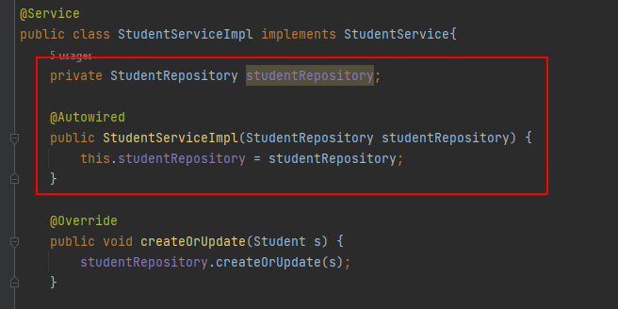

 |  |  | + Setter injection: Các dependency (biến phụ thuộc) sẽ được truyền vào 1 class thông qua các setter method (hàm setter).
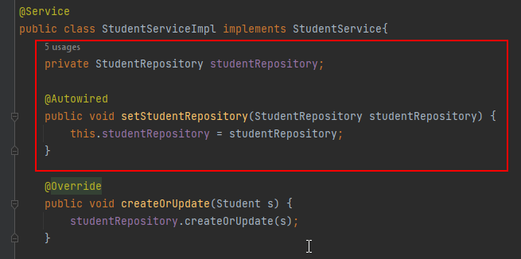

 |  |  | + Interface injection: Dependency sẽ cung cấp một Interface, trong đó có chứa hàm có tên là Inject.
 |  |  | Các client phải triển khai một Interface mà có một setter method dành cho việc nhận
 |  |  | dependency và truyền nó vào class thông qua việc gọi hàm Inject của Interface đó

 |  | Use Autowire annotation
 |  |  | - Sử dụng @Autowired thì sẽ giúp inject các dependency vào object.
 |  |  | - Việc này là tương tự với setter injection nhưng ở đây chúng ta không cần phải code method setter
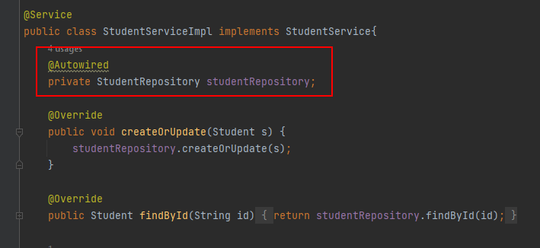

 | Spring Managed Bean
 |  | + Nếu config XML thì sử dụng thẻ tag <bean name="xxx" class="yyy"> </bean>
 |  | + Nếu sử dụng Annotation thì sử dụng các Annotation @Component, @Service, @Repository, @Controller

 | Life-Cycle Callbacks
 |  | + Vòng đời của Bean trong Spring bao gồm khởi tạo, sử dụng và kết thúc. Mặc dù, có một danh sách các
 |  | hoạt động xảy ra đằng sau thời điểm bắt đầu và trước khi bean bị hủy.
 |  | + Trong bài này, chúng ta chỉ bàn luận về 2 phương thức liên quan đến việc gọi lại (callback) vòng đời của
 |  | bean được yêu cầu tại thời điểm khởi tạo (init) và hủy (destroy).

S2
1. Controller
 | - Khái niệm
 |  | + Là 1 thành phần trong mô hình MVC có nhiệm vụ điều hướng cho request,
 |  | controller gọi model để nhận dữ liệu sau khi xử lý và gửi dữ liệu lại cho view

 | - Cách tạo Controller, phân biệt @Controller và @RestController
 |  | Để tạo Controller thì ta phải tạo class và implement interface Controller.
 |  | Từ phiên bản Spring 2.5 các lập trình viên được sử dụng annotation
 |  | @Controller và @RestController để khai báo controller cho 1 class
 |  |  | + @Controller: dùng để khai báo controller trong ứng dụng website truyền thống
 |  |  | + @RestController: dùng để khai báo controller trong ứng dụng webservice

 |  | Để tự động phát hiện Controller trong Spring MVC ta phải khai báo trong file config :
 |  |  | + Cấu hình bằng file java
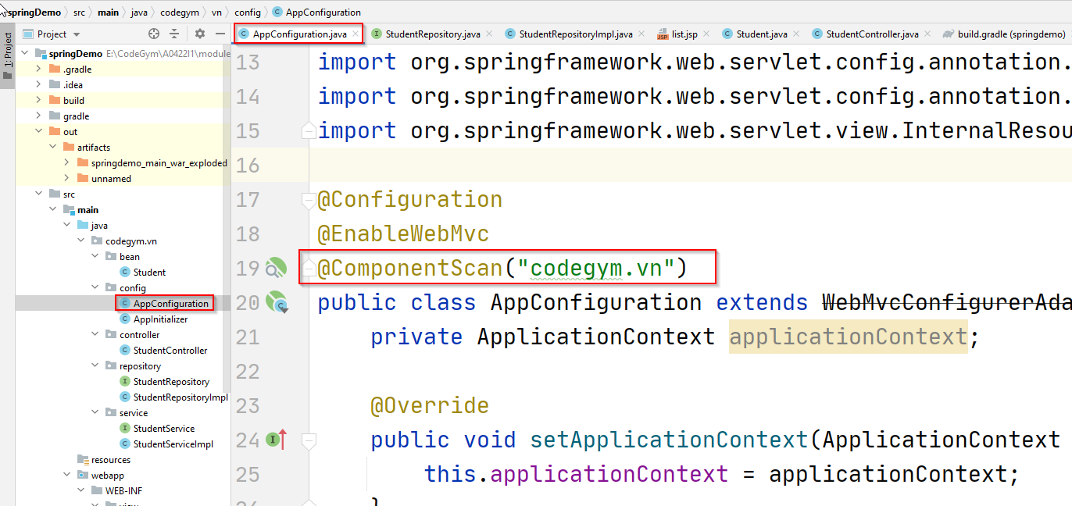

 |  |  |  | Thêm @ComponentScan để tự phát hiện controller

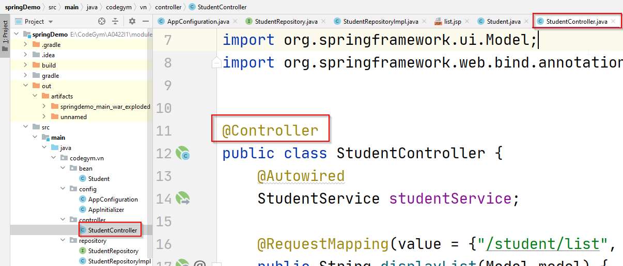

 |  |  |  | Trong Controller thêm @Controller để Spring hiểu class này là controller

 |  |  | + Cấu hình bằng file xml
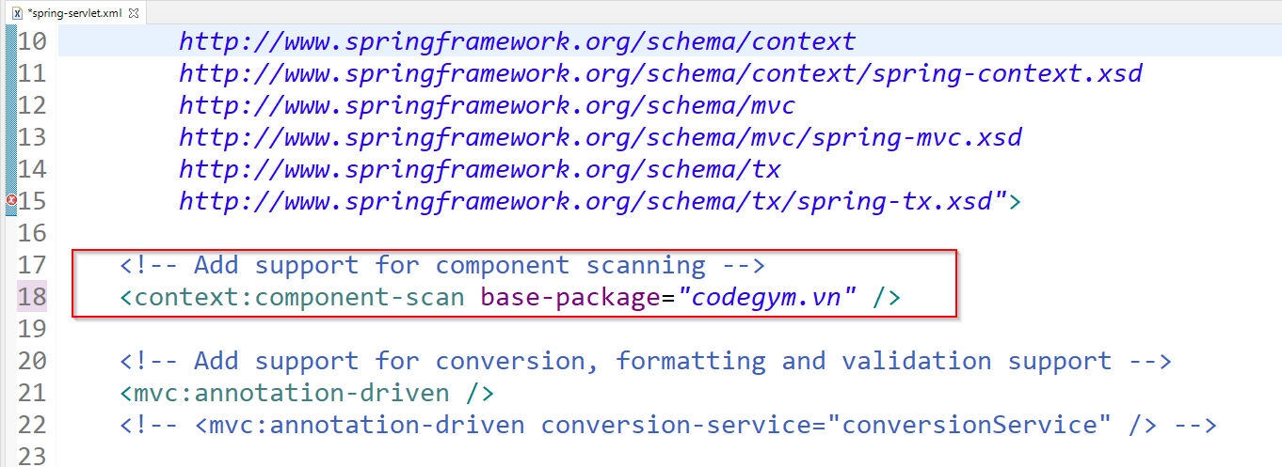

 |  |  |  | Trong file cấu hình xml thêm đoạn: <context:component-scan base-package="codegym.vn" />
 |  |  |  | Trong file class controller cũng thêm @Controller để Spring hiểu class này là controller

2. Giới thiệu @RequestMapping và các biến thể
 | - Khái niệm
 |  | + Là một trong những annotation sử dụng nhiều nhất trong Spring MVC
 |  | + Có thể được áp dụng với controller class hoặc method trong controller class.
 |  | + Annotation @RequestMapping được sử dụng để map request với class hoặc method xử lý request đó.

 | - Biến thể của @RequestMapping
 |  | + @GetMapping
 |  | + @PostMapping
 |  | + @PutMapping
 |  | + @DeleteMapping
 |  | + @PatchMapping

 | - Các thuộc tính của @RequestMapping
 |  | + Sử dụng thuộc tính consumes để ánh xạ đến Content-Type của request
 |  | (consumes là thuộc tính quy định Content-Type bắt buộc của request khi gửi lên server để controller xử lý)

 |  | + Sử dụng thuộc tính produces để ánh xạ đến Accept của Request
 |  | (produces là thuộc tính quy định kiểu Content-Type được trả về cho người dùng)
 |  | + Sử dụng thuộc tính params để ánh xạ tới tham số của đường dẫn
 |  | + Sử dụng thuộc tính headers để ánh xạ đến header của request

DemoS1
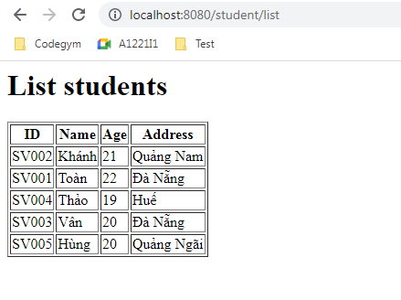
Demo tạo 1 dự án spring
 | Tạo 1 project mới: File -> New -> Project…
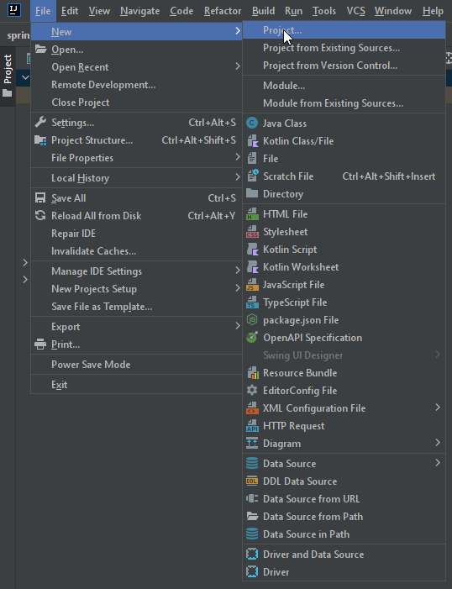

Tên project, nên viết thường
 | Nhập thông tin project như bên dưới -> Create
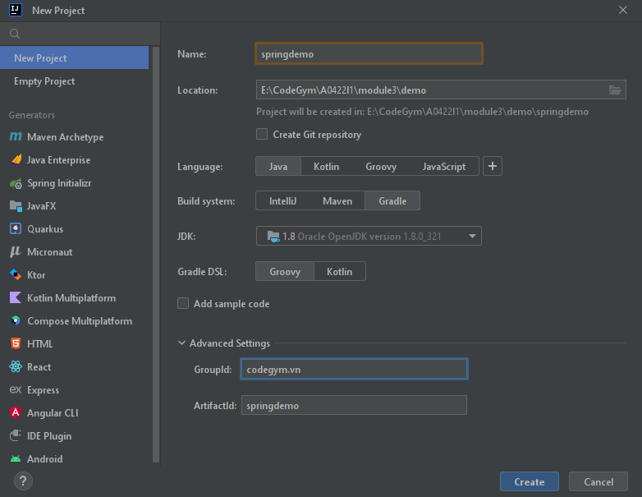

Folder nơi lưu project

Ngôn ngữ code - Java

Cách quản lý thư viện và build -> Chọn Gradle hoặc Maven

Chọn thư viện JDK, lưu ý nên dùng JDK 8 để code

Thường là tên tổ chức phát triển

Phải trùng tên với tên của project

 | Sau khi bấm Create thì sẽ ra giao diện như hình bên dưới
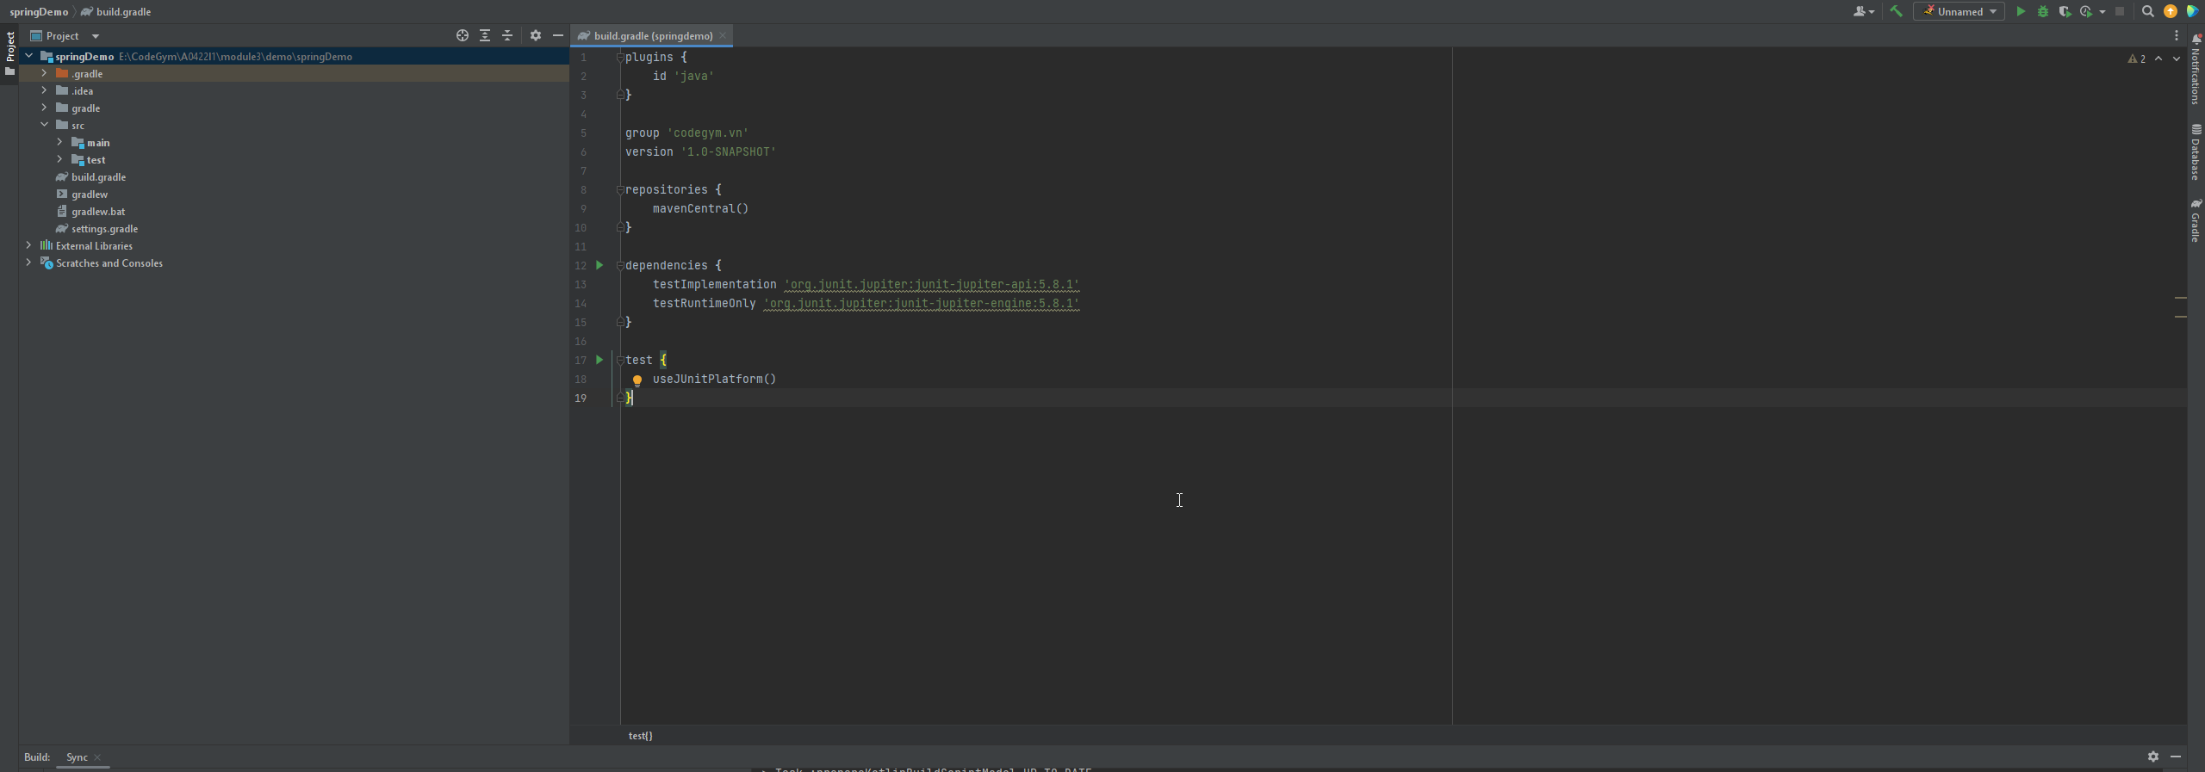

 | Import các thư viện cần thiết của Spring
 | Mở file build.gradle như hình bên dưới
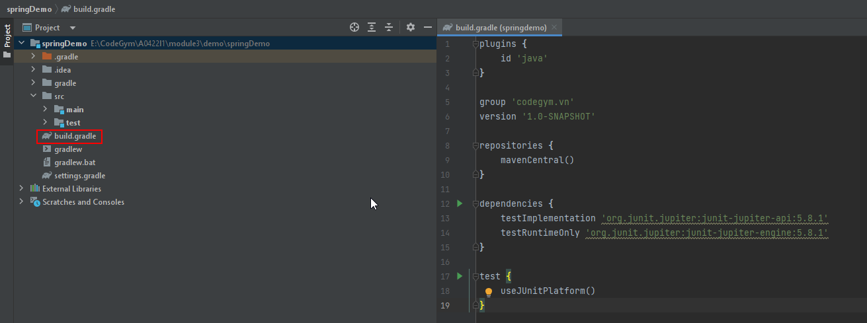

 | Thêm thư viện vào như hình bên dưới
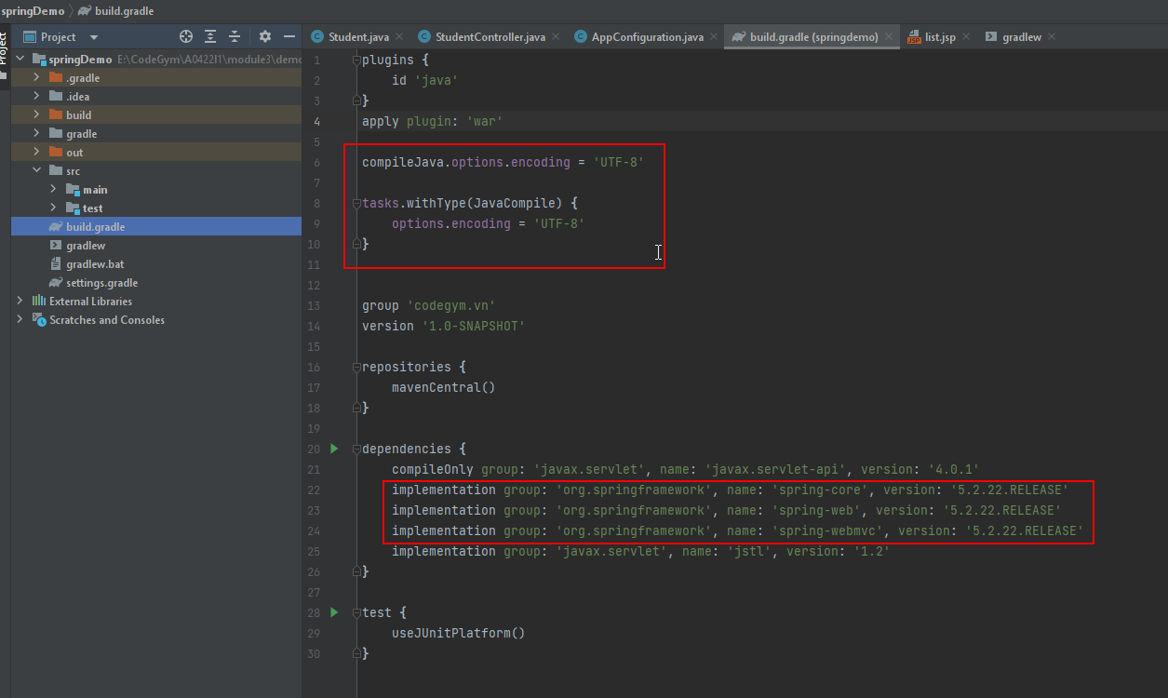
plugins { id 'java' } apply plugin: 'war' compileJava.options.encoding = 'UTF-8' tasks.withType(JavaCompile) { options.encoding = 'UTF-8' } group 'codegym.vn' version '1.0-SNAPSHOT' repositories { mavenCentral() } dependencies { compileOnly group: 'javax.servlet', name: 'javax.servlet-api', version: '4.0.1' implementation group: 'org.springframework', name: 'spring-core', version: '5.2.22.RELEASE' implementation group: 'org.springframework', name: 'spring-web', version: '5.2.22.RELEASE' implementation group: 'org.springframework', name: 'spring-webmvc', version: '5.2.22.RELEASE' implementation group: 'javax.servlet', name: 'jstl', version: '1.2' } test { useJUnitPlatform() }

Config để khi build thì source tự động chuyển sang UTF-8 tránh xảy ra lỗi dấu tiếng việt khi build

Các thư viện Spring khi làm thì nên dùng chung 1 version

 | Sau khi thêm vào thì nhấn nút build như bên dưới để gradle tải thư viện cần thiết
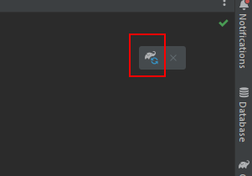

 | Hướng dẫn cấu hình config theo java
 | Trong folder src\main\java tạo package codegym.vn.config (cái package này tuỳ ý mỗi người nhưng package trong cùng nên là config)

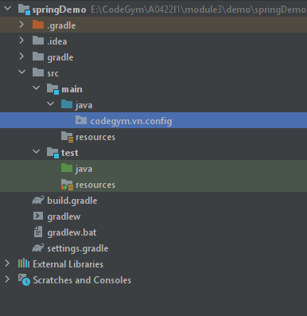

 | Trong package config tạo ra 2 class AppInitializer và AppConfiguration như bên dưới

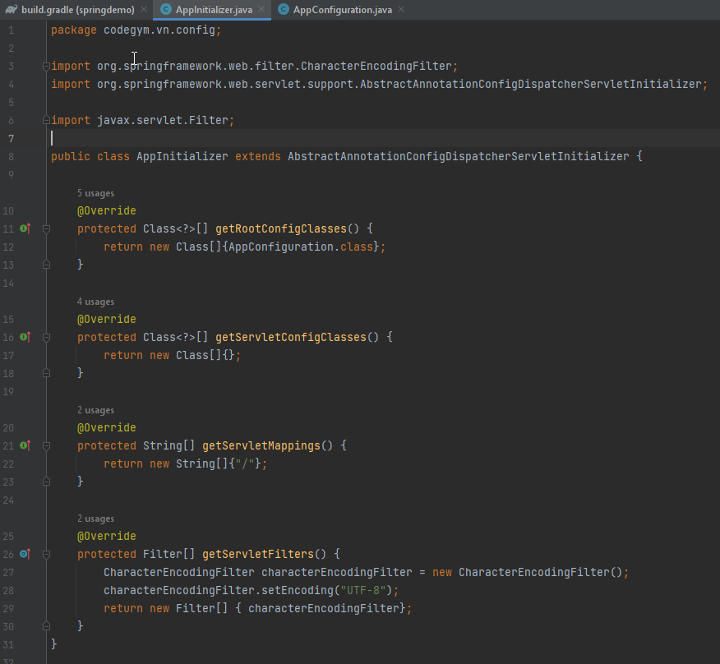
package codegym.vn.config; import org.springframework.web.filter.CharacterEncodingFilter; import org.springframework.web.servlet.support.AbstractAnnotationConfigDispatcherServletInitializer; import javax.servlet.Filter; public class AppInitializer extends AbstractAnnotationConfigDispatcherServletInitializer { @Override protected Class<?>[] getRootConfigClasses() { return new Class[]{AppConfiguration.class}; } @Override protected Class<?>[] getServletConfigClasses() { return new Class[]{}; } @Override protected String[] getServletMappings() { return new String[]{"/"}; } @Override protected Filter[] getServletFilters() { CharacterEncodingFilter characterEncodingFilter = new CharacterEncodingFilter(); characterEncodingFilter.setEncoding("UTF-8"); return new Filter[] { characterEncodingFilter}; } }

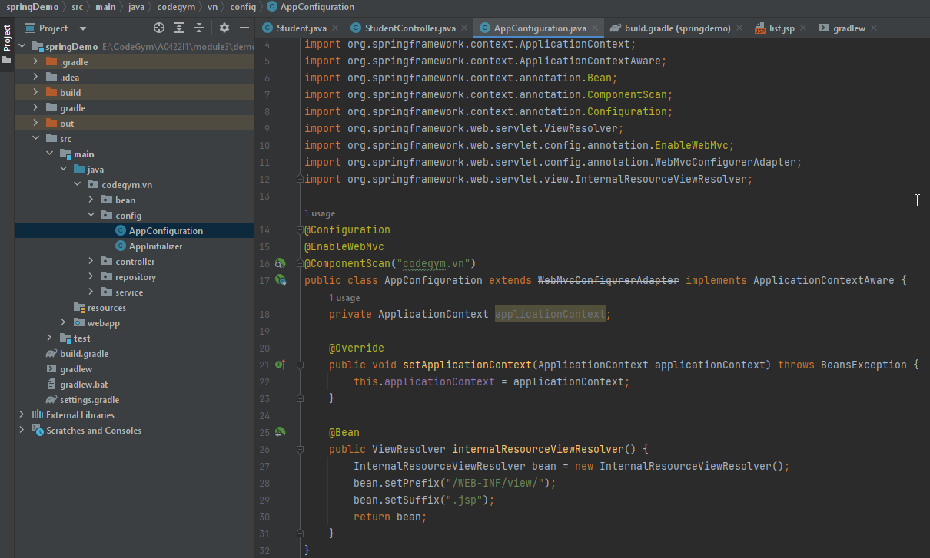
package codegym.vn.config; import org.springframework.beans.BeansException; import org.springframework.context.ApplicationContext; import org.springframework.context.ApplicationContextAware; import org.springframework.context.annotation.Bean; import org.springframework.context.annotation.ComponentScan; import org.springframework.context.annotation.Configuration; import org.springframework.web.servlet.ViewResolver; import org.springframework.web.servlet.config.annotation.EnableWebMvc; import org.springframework.web.servlet.config.annotation.WebMvcConfigurerAdapter; import org.springframework.web.servlet.view.InternalResourceViewResolver; @Configuration @EnableWebMvc @ComponentScan("codegym.vn") public class AppConfiguration extends WebMvcConfigurerAdapter implements ApplicationContextAware { private ApplicationContext applicationContext; @Override public void setApplicationContext(ApplicationContext applicationContext) throws BeansException { this.applicationContext = applicationContext; } @Bean public ViewResolver internalResourceViewResolver() { InternalResourceViewResolver bean = new InternalResourceViewResolver(); bean.setPrefix("/WEB-INF/view/"); bean.setSuffix(".jsp"); return bean; } }

 | Trong package codegym.vn tạo ra các package con như bên dưới
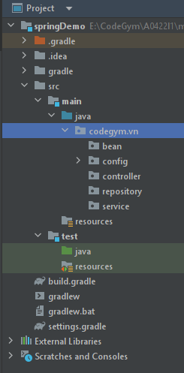

 | Trong package codegym.vn.bean tạo ra class Student như bên dưới
 |  | Lưu ý, class bean phải có constructor không tham số và các phương thức getter, setter
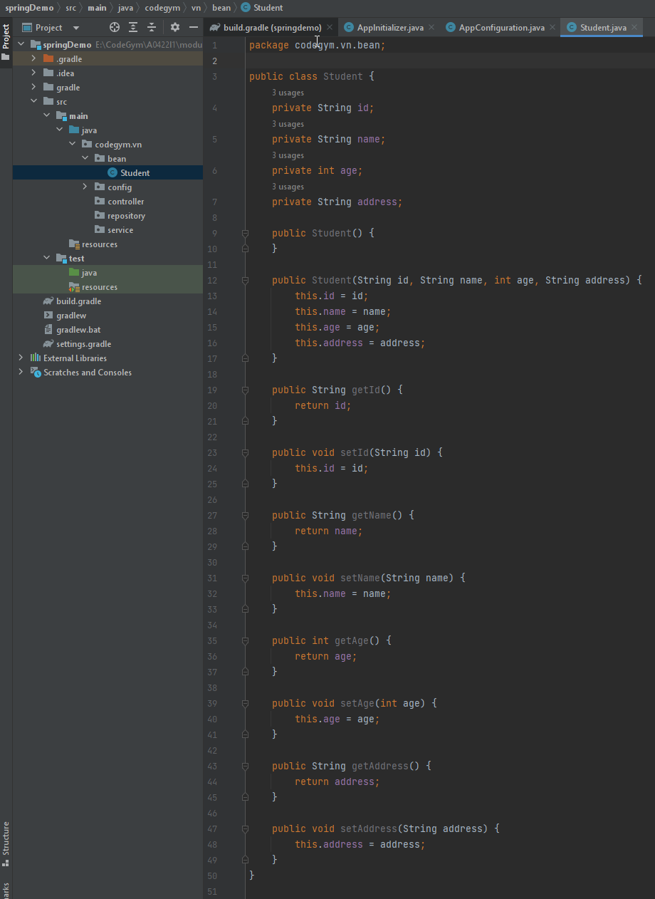
package codegym.vn.bean; public class Student { private String id; private String name; private int age; private String address; public Student() { } public Student(String id, String name, int age, String address) { this.id = id; this.name = name; this.age = age; this.address = address; } public String getId() { return id; } public void setId(String id) { this.id = id; } public String getName() { return name; } public void setName(String name) { this.name = name; } public int getAge() { return age; } public void setAge(int age) { this.age = age; } public String getAddress() { return address; } public void setAddress(String address) { this.address = address; } }

 | Trong package repository tạo ra 2 class như bên dưới
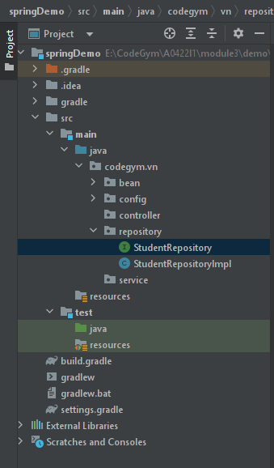

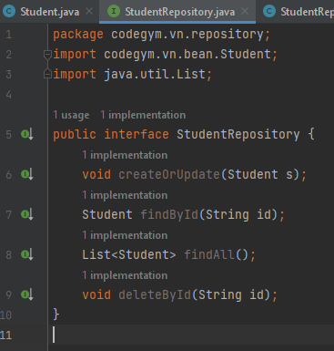
package codegym.vn.repository; import codegym.vn.bean.Student; import java.util.List; public interface StudentRepository { void createOrUpdate(Student s); Student findById(String id); List<Student> findAll(); void deleteById(String id); }

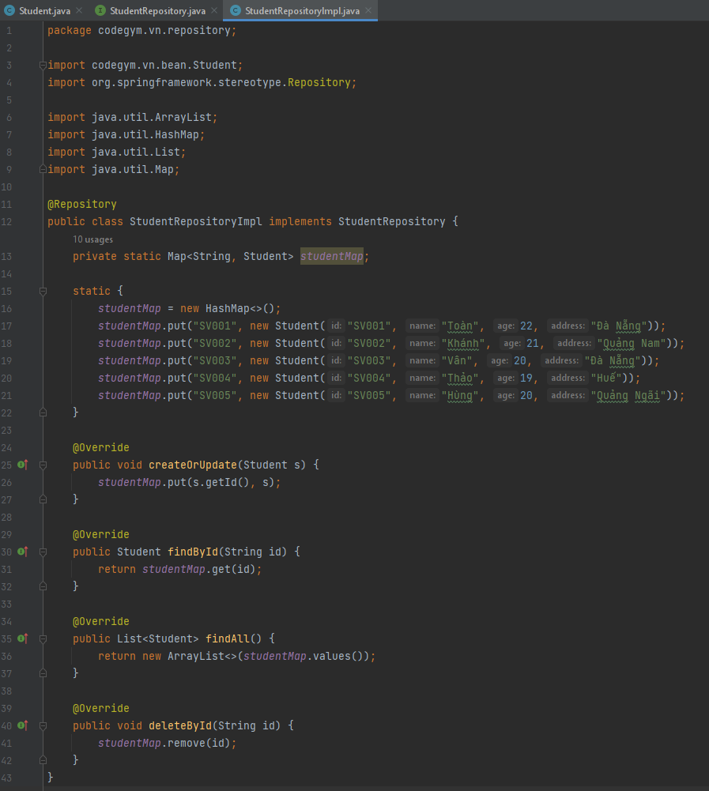
package codegym.vn.repository; import codegym.vn.bean.Student; import org.springframework.stereotype.Repository; import java.util.ArrayList; import java.util.HashMap; import java.util.List; import java.util.Map; @Repository public class StudentRepositoryImpl implements StudentRepository { private static Map<String, Student> studentMap; static { studentMap = new HashMap<>(); studentMap.put("SV001", new Student("SV001", "Toàn", 22, "Đà Nẵng")); studentMap.put("SV002", new Student("SV002", "Khánh", 21, "Quảng Nam")); studentMap.put("SV003", new Student("SV003", "Vân", 20, "Đà Nẵng")); studentMap.put("SV004", new Student("SV004", "Thảo", 19, "Huế")); studentMap.put("SV005", new Student("SV005", "Hùng", 20, "Quảng Ngãi")); } @Override public void createOrUpdate(Student s) { studentMap.put(s.getId(), s); } @Override public Student findById(String id) { return studentMap.get(id); } @Override public List<Student> findAll() { return new ArrayList<>(studentMap.values()); } @Override public void deleteById(String id) { studentMap.remove(id); } }

 | Trong package service tạo ra 2 class như bên dưới
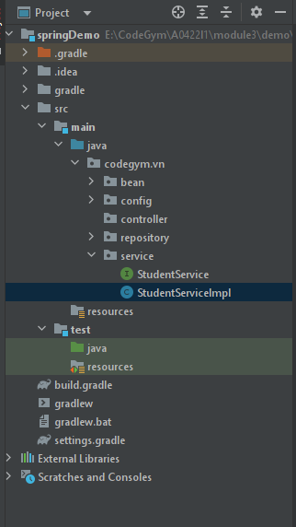

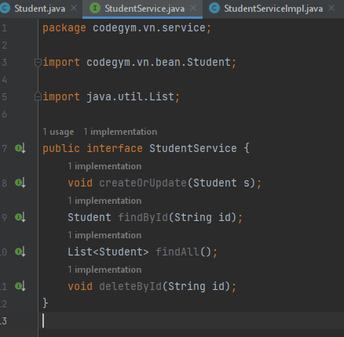
package codegym.vn.service; import codegym.vn.bean.Student; import java.util.List; public interface StudentService { void createOrUpdate(Student s); Student findById(String id); List<Student> findAll(); void deleteById(String id); }

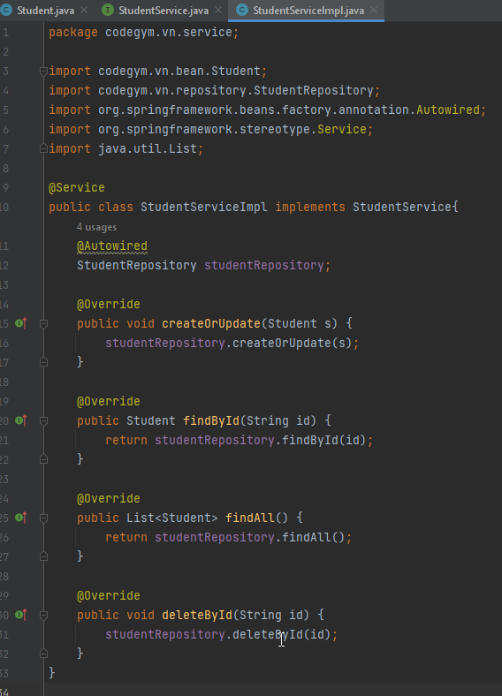
package codegym.vn.service; import codegym.vn.bean.Student; import codegym.vn.repository.StudentRepository; import org.springframework.beans.factory.annotation.Autowired; import org.springframework.stereotype.Service; import java.util.List; @Service public class StudentServiceImpl implements StudentService{ @Autowired StudentRepository studentRepository; @Override public void createOrUpdate(Student s) { studentRepository.createOrUpdate(s); } @Override public Student findById(String id) { return studentRepository.findById(id); } @Override public List<Student> findAll() { return studentRepository.findAll(); } @Override public void deleteById(String id) { studentRepository.deleteById(id); } }

 | Trong package controller tạo ra class như bên dưới

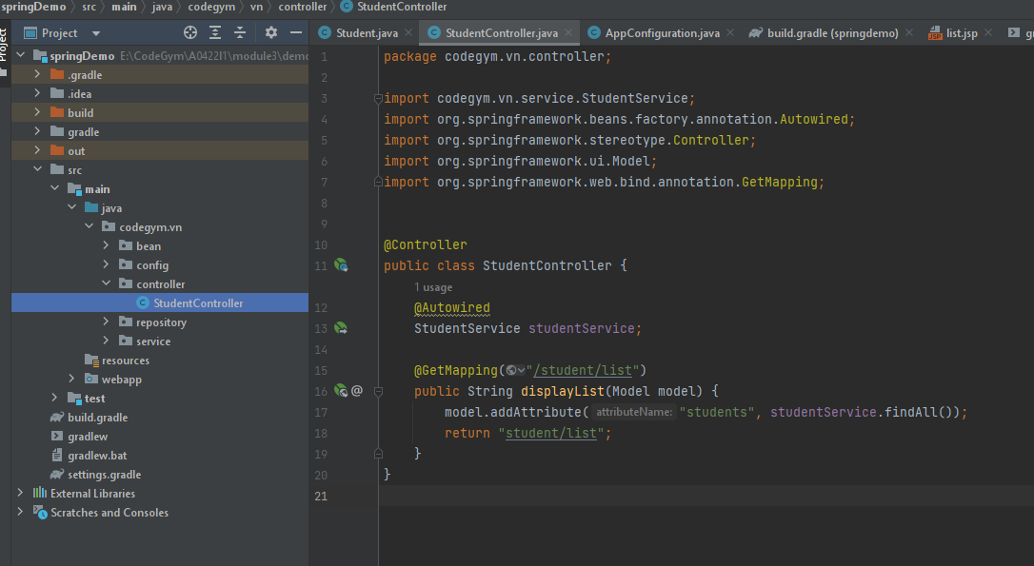
package codegym.vn.controller; import codegym.vn.service.StudentService; import org.springframework.beans.factory.annotation.Autowired; import org.springframework.stereotype.Controller; import org.springframework.ui.Model; import org.springframework.web.bind.annotation.GetMapping; @Controller public class StudentController { @Autowired StudentService studentService; @GetMapping("/student/list") public String displayList(Model model) { model.addAttribute("students", studentService.findAll()); return "student/list"; } }

 | Trong thư mục src\main tạo thư mục và file list.jsp như bên dưới

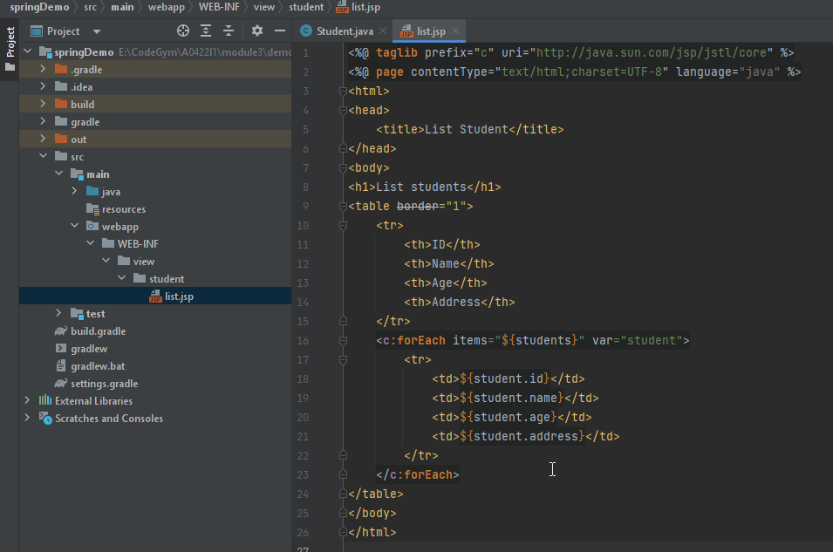
<%@ taglib prefix="c" uri="http://java.sun.com/jsp/jstl/core" %> <%@ page contentType="text/html;charset=UTF-8" language="java" %> <html> <head> <title>List Student</title> </head> <body> <h1>List students</h1> <table border="1"> <tr> <th>ID</th> <th>Name</th> <th>Age</th> <th>Address</th> </tr> <c:forEach items="${students}" var="student"> <tr> <td>${student.id}</td> <td>${student.name}</td> <td>${student.age}</td> <td>${student.address}</td> </tr> </c:forEach> </table> </body> </html>

 | Start tomcat rồi access vào url: http://localhost:8080/student/list
 | Màn hình hiển thị như bên dưới là OK

